Detalhamento_Avarias
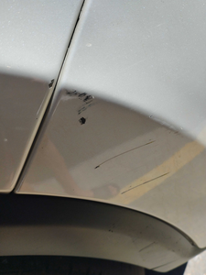
Detalhamento da Cobrança

Cliente | xxxx
Contrato: | xxxx

Placa: | SHM3G20 |  | VALOR TOTAL
Modelo: | TORO VOLCANO 2.0 16V TURBO DIE 4X4 4P C/AR - AUTOMÁTICO |  | R$460.00
Cor: | BRANCO POLAR

1 | Pintura para-choque dianteiro | Valor | R$320.00
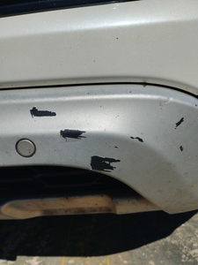

2 | Mão de obra troca da porta traseira direita | Valor | R$140.00

